实体关系图
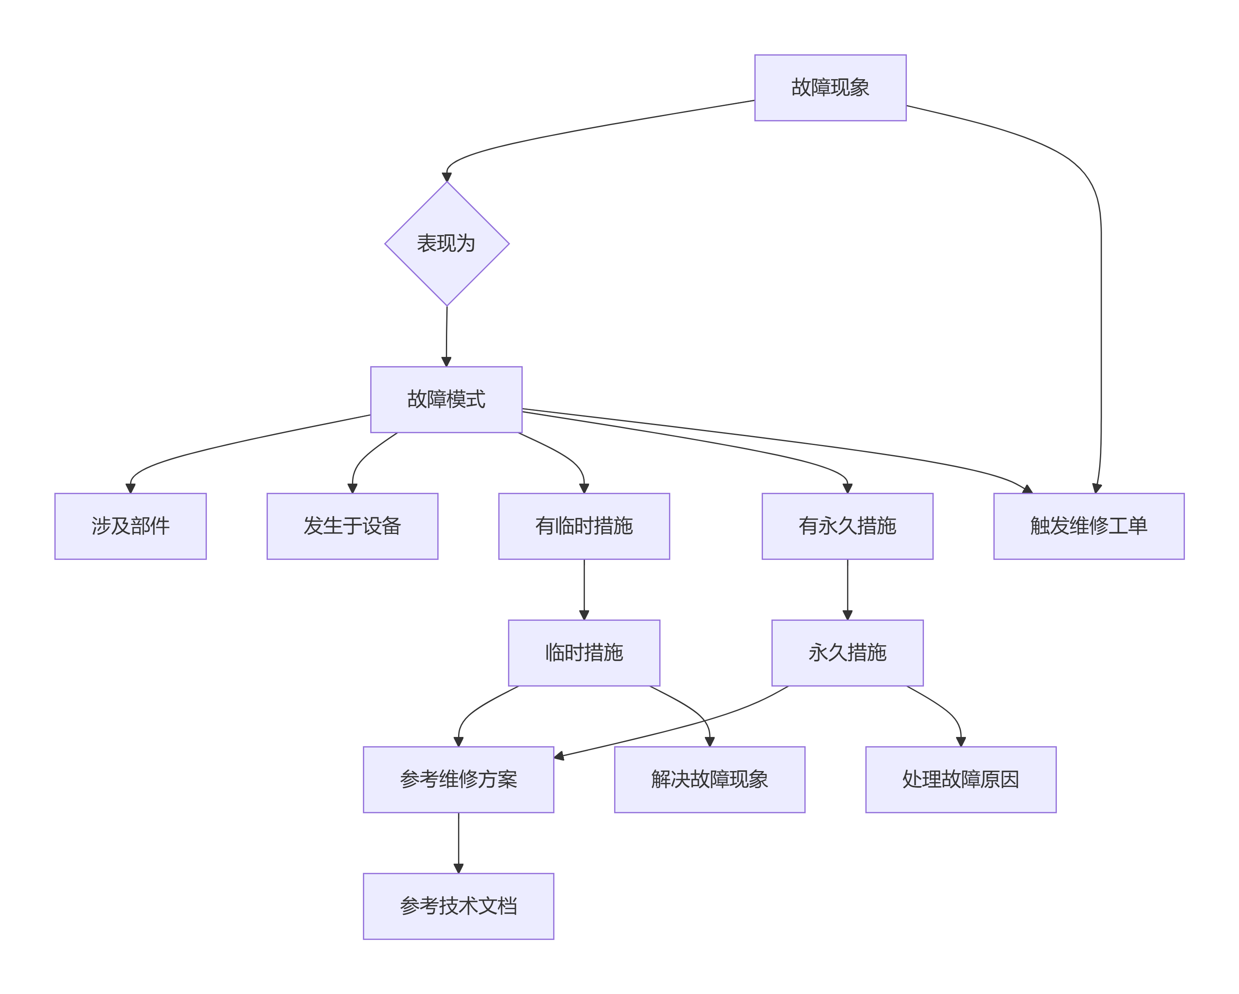
 | 一、故障诊断链路 核心路径：FaultPhenomenon（故障现象） → FailureMode（故障模式） → Component/Equipment（部件/设备） 二、临时修复链路 核心路径：FailureMode（故障模式） → ICA（临时措施） → MaintenanceProcedure（维修方案） → Document（技术文档） 三、根本解决链路 核心路径：FailureMode（故障模式） → PCA（永久措施） → RootCause（故障原因） ← FaultPhenomenon（故障现象） 四、措施有效性评估链路（新增关键路径） 核心路径1：现象解决评估 text ICA（临时措施） → [解决现象(solves_phenomenon)] → FaultPhenomenon（故障现象） 评估属性：是否解决（yes/no/partially）、解决率、验证结果 核心路径2：故障修复评估 text ICA（临时措施） → [临时修复(temporarily_fixes)] → FailureMode（故障模式） 评估属性：是否有效（yes/no）、有效持续时间 PCA（永久措施） → [永久消除(permanently_eliminates)] → FailureMode（故障模式） 评估属性：是否消除（yes/no/controlled）、消除日期 核心路径3：原因处理评估 text PCA（永久措施） → [处理原因(addresses_cause)] → RootCause（故障原因） 评估属性：是否解决（yes/no/partially）、预防效果 五、措施效果反馈链路（新增） 核心路径： text WorkOrder（维修工单） → [记录效果(records_effect)] → ICA/PCA（措施） 评估属性：执行后问题状态（fixed/improved/no_change/worsened）、工作结果 六、措施优化链路 核心路径： text 措施有效性评估结果 → 优化ICA/PCA属性（priority/implementation_status） → 更新MaintenanceProcedure（维修方案）

